Лист1
 |  | Согласовано:
 |  | Директор МУ "Школьное питание"
 |  | ____________________ Л.С. Павлова

 | МЕНЮ
 | на " 28 " апреля 2022 года

 | Прием пищи, наименование блюд | Масса порции (г) | Пищевые вещества (г) |  |  | Энергетическая ценность (ккал)

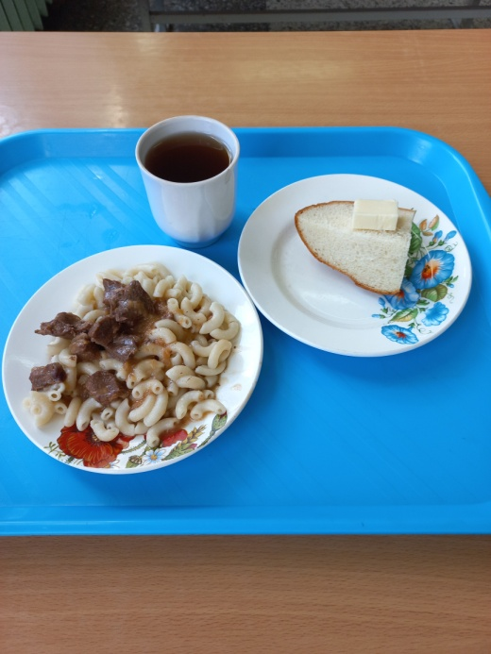
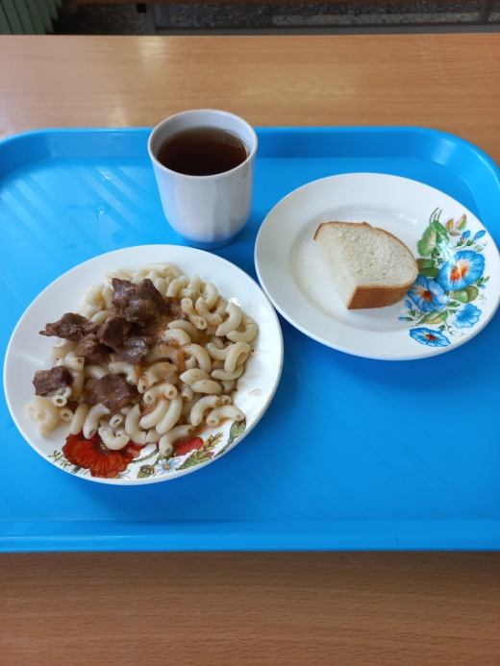
 |  |  | Б | Ж | У
 | ЗАВТРАК 1-4 класс
90 | Бутерброд с маслом | 15/20 | 5.76 | 5.25 | 14.94 | 133
268 | Гуляш | 50/5 | 6.80 | 6.90 | 3.71 | 107.26
443 | Макароны | 150 | 3.24 | 5.60 | 22.05 | 156.00
433 | Чай с сахаром | 200/15 | 0.2 | 0.05 | 15.01 | 57

 | Итого: |  | 16.00 | 17.80 | 55.71 | 453.26

 | ЗАВТРАК 5-11 класс
268 | Гуляш | 40/5 | 6.80 | 6.90 | 3.71 | 107.26
443 | Макароны | 150 | 3.24 | 5.60 | 22.05 | 156.00
433 | Чай с сахаром | 200/15 | 0.2 | 0.05 | 15.01 | 57
ПТ | Хлеб пшеничный | 20 | 2.36 | 0.3 | 14.49 | 70.14
 | Итого: |  | 12.60 | 12.85 | 55.26 | 390.40

